SprintBacklog
Sprint Backlog
***หมายเหตุ: กำหนดให้แต่ละ Sprint มีความยาว 1 สัปดาห์เท่ากัน

Sprint No. | Product Backlog Items | Sprint Tasks | ผู้รับ ผิดชอบ | Initial Estimate of Effort | New Estimate of Effort Remaining at The End of Day…
 |  |  |  |  | 1 | 2 | 3 | 4 | 5 | 6 | 7
1 | As a customer, I want to buy a voucher to support a student in need. | Adapt blueprint |  |  |  |  |  |  |  |  |  | Team velocity = | 104 / 6 = 17.33
 |  | Sprint backlog
 |  | Web demo |  |  |  |  |  |  |  |  |  | Burrn down charts:
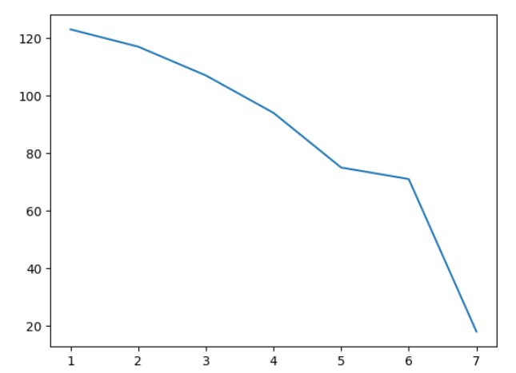
 |  | UAT
 |  | User manual
 |  | Burndown chart
 |  | Presentation
2 | As a customer, I want to buy a voucher to support a student in need. | Adapt blueprint | วันทยวัฑน์ | 2 | 2 | 2 | 0 | 0 | 0 | 0 | 0
 |  | Web demo | ปุริมปรัชญ์ | 91
 |  | ติดตั้งโปรแกรม docker desktop |  | 1 | 1 | 0 | 0 | 0 | 0 | 0 | 0
 |  | แก้ไข docker - compose |  | 1 | 1 | 0 | 0 | 0 | 0 | 0 | 0
 |  | ดาวน์โหลดข้อมูล pretashop |  | 1 | 1 | 0 | 0 | 0 | 0 | 0 | 0
 |  | ออกแบบ voucher |  | 1 | 1 | 0 | 0 | 0 | 0 | 0 | 0
 |  | ปรับแก้ design template (footer) |  | 2 | 2 | 2 | 0 | 0 | 0 | 0 | 0
 |  | ปรับแก้ design สำหรับ logo |  | 2 | 2 | 2 | 0 | 0 | 0 | 0 | 0
 |  | ปรับแก้ระบบ shipping (free) |  | 1 | 1 | 1 | 0 | 0 | 0 | 0 | 0
 |  | ปรับแก้ design สำหรับหน้า home |  | 4 | 4 | 4 | 4 | 0 | 0 | 0 | 0
 |  | ปรับแก้ design สำหรับหน้า voucher |  | 4 | 4 | 4 | 4 | 0 | 0 | 0 | 0
 |  | ปรับแก้ design สำหรับหน้า catagory |  | 5 | 5 | 5 | 5 | 5 | 0 | 0 | 0
 |  | ระบบ payment |  | 37 | 37 | 37 | 37 | 37 | 37 | 37 | 0
 |  | ระบบออกใบกำกับภาษี |  | 18 | 18 | 18 | 18 | 18 | 18 | 18 | 18
 |  | เพิ่มตัวเลือกการรับใบกำกับภาษี (yes/no) |  | 3 | 3 | 3 | 3 | 3 | 0 | 0 | 0
 |  | ช่องกรอกข้อมูลลูกค้าเพื่อรับใบกำกับภาษี |  | 3 | 3 | 3 | 3 | 3 | 0 | 0 | 0
 |  | ปรับแก้ module |  | 8 | 8 | 8 | 8 | 8 | 0 | 0 | 0
 |  | UAT | ชินวร | 24
 |  | ออกแบบ TestCase |  | 3 | 3 | 3 | 0 | 0 | 0 | 0 | 0
 |  | ติดตั้งโปรแกรม Robot |  | 2 | 2 | 0 | 0 | 0 | 0 | 0 | 0
 |  | ศึกษาและทดสอบการใช้งาน Robot |  | 5 | 5 | 5 | 5 | 0 | 0 | 0 | 0
 |  | ทำการติดตั้งและทดลองใช้งาน Playwright |  | 4 | 4 | 4 | 4 | 4 | 4 | 0 | 0
 |  | นำตัวเว็ปที่ได้มาทำการสร้าง UAT |  | 10 | 10 | 10 | 10 | 10 | 10 | 10 | 0
 |  | User manual | กอบโชค | 2 | 2 | 2 | 2 | 2 | 2 | 2 | 0
 |  | Burndown chart | วันทยวัฑน์ | 2 | 2 | 2 | 2 | 2 | 2 | 2 | 0
 |  | Presentation | นัชชา | 2 | 2 | 2 | 2 | 2 | 2 | 2 | 0
 |  |  | จำนวนชั่วโมง รวม | 123 | 123 | 117 | 107 | 94 | 75 | 71 | 18

